Feuil1
44 Rue d'Alésia - TSA 81449 |  | ENTREPRISE
75158 Paris Cedex 14 |  | CONTACT (Nom et coordonnées)
01 53 91 45 55 |  | ADRESSE FACTURATION
contact@excellence-vegetale.org |  | ADRESSE LIVRAISON (si différente facturation)
 |  | Date commande
 |  | Date de LIVRAISON souhaitée* (délai moyen = 2 semaine)
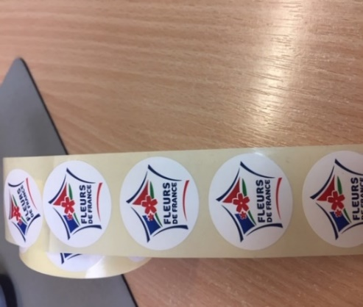

Référence | Désignation |  | Dim (en mm) | Qté | PU | Total/ligne
STICKERS FLEURS DE FRANCE
STICK FDF | 1 lot x 10 rouleaux de 500 stickers autocollants, soit 5000 unités |  | ⌀ 30 |  | 40.00 € | 0.00 €
 |  |  |  | TVA |  | - €
 |  | FRAIS DE PORT (calculé selon votre commande)
 |  |  |  |  | TOTAL | - €

 | >>> POUR VOS COMMANDES D'AFFICHES, ROLL UP, PANNEAUX AQUILUX OU KIT DIGITAL, MERCI D'UTILISER CE BON DE COMMANDE

 |  |  | Règlement à l'ordre de EXCELLENCE VEGETALE
 |  |  | Crédit Agricole Maine Anjou
 |  |  | IBAN FR76 1790 6000 3200 0612 4753 226
 |  |  | Code SWIFT : AGRIFRPP879
 |  |  | Délai de paiement : 60 jours date de facture

